個人情報の取り扱いについて
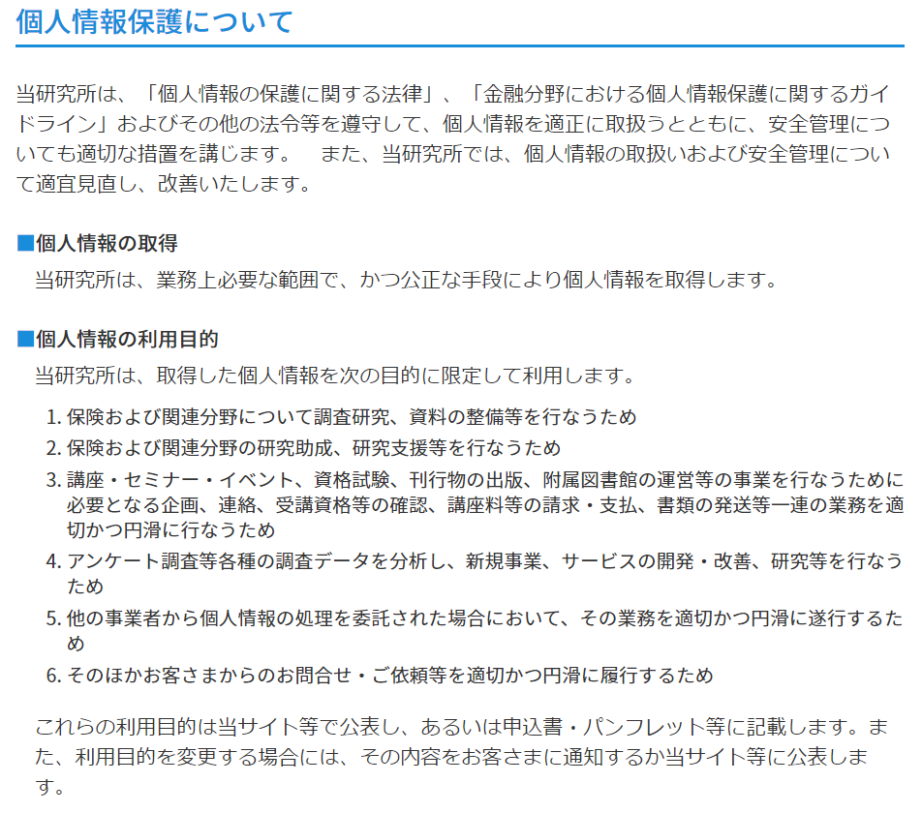
https://www.sonposoken.or.jp/siteinfo#personalinfo

